A tener en cuenta
QUE SE DEBE TENER EN CUENTA EN LA ELABORACION DE LA MATRIZ DOFA

1. | Prepare la información del Proceso y /o Dependencia objeto de analisis del contexto estratégico.
2. | Integre el equipo de trabajo.
3. | Por medio de una lluvia de ideas identifique y elabore una lista de:
 | * Debilidades internas decisivas
 | * Oportunidades externas importantes
 | * Amenazas externas claves
 | * Fortalezas internas vitales
4. | Califique y de prioridad a Fortalezas y Debilidades como Oportunidades y Amenazas.
5. | Revise el impacto en el Proceso.
6. | Compare las fortalezas internas con las oportunidades externas y registre las estrategias FO resultantes en la casilla correspondiente.
7. | Coteje las debilidades internas con las oportunidades externas y registre las estrategias DO resultantes en la casilla correspondiente.
8. | Compare las fortalezas internas con las amenazas externas y registre las estrategias FA resultantes en la casilla correspondiente.
9. | Analice las Debilidades internas con las amenazas externas y registre las estrategias DA resultantes en la casilla correspondiente.
10. | Recuerde que la formulación de estrategias (FO), (FA), (DO) o (DA) son el insumo para establecer los controles en el Plan de Mitigación de los riesgos.
11. | Tenga en cuenta los factores para la determinación del Contexto Estratégico.

A continuación se relaciona como sugerencia los factores que se pueden analizar en la Matriz DOFA. Definición de los parámetros internos y externos que se han de tomar en consideración para la administración del riesgo (NTC-ISO 31000). A partir de los factores que se definan es posible establecer las causas de los riesgos a identificar

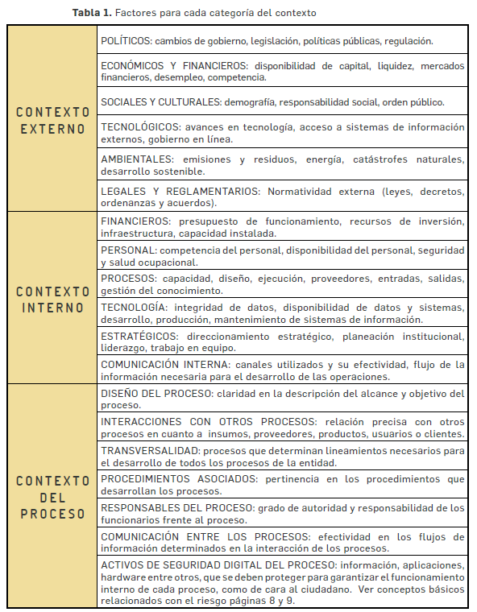

 | Fuente- Guía para la Administración del Riesgo V3. Departamento Admintrativo

